Sheet1
PIN No. | Power Supply, Clock, System Control | I/O Port | Communications | Touch sensing | LOADS
1 |  | P06 |  |  | -
2 |  | P03 |  |  | -
3 |  | P04 |  |  | -
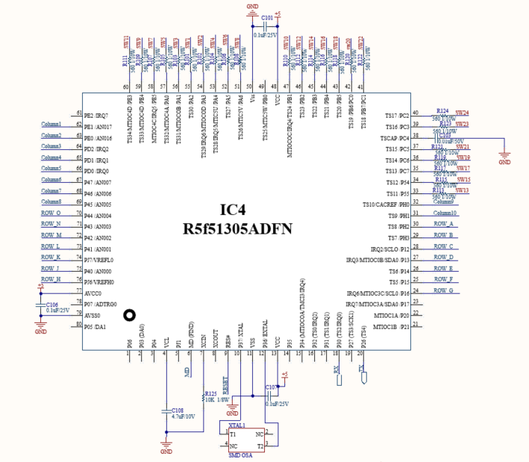
4 | VCL |  |  |  | -
5 |  | PJ1 |  |  | -
6 | MD |  |  |  | MD
7 | XCIN |  |  |  | -
8 | XCOUT |  |  |  | -
9 | RES# |  |  |  | RESET
10 | XTAL | P37 |  |  | crystal 16mhz
11 | VSS |  |  |  | -
12 | EXTAL | P36 |  |  | crystal 16mhz
13 | VCC |  |  |  | -
14 |  | P35 |  |  | -
15 |  | P34 | SCK6 |  | -
16 |  | P32 | TXD6/SMOSI6/SSDA6 | TS0 | -
17 |  | P31 | CTS1#/RTS1#/SS1# | TS1 | -
18 |  | P30 | RXD1/SMISO1/SSCL1 | TS2 | Rx
19 |  | P27 | SCK1 | TS3 | -
20 |  | P26 | TXD1/SMOSI1/SSDA1 | TS4 | Tx
21 |  | P21 |  |  | -
22 |  | P20 |  |  | -
23 | (5V tolerant) | P17 | SCK1/MISOA/SDA0 |  | -
24 | (5V tolerant) | P16 | TXD1/SMOSI1/SSDA1/MOSIA/SCL0 |  | ROW3
25 |  | P15 | RXD1/SMISO1/SSCL1 | TS5 | ROW2
26 |  | P14 | CTS1#/RTS1#/SS1# | TS6 | ROW1
27 | (5V tolerant) | P13 | SDA0 |  | -
28 | (5V tolerant) | P12 | SCL0 |  | -
29 |  | PH3 |  | TS7 | -
30 |  | PH2 |  | TS8 | -
31 |  | PH1 |  | TS9 | Column 2
32 |  | PH0 |  | TS10 | Column 1
33 |  | P55 |  | TS11 | Touch sw 13
34 |  | P54 |  | TS12 | Touch sw 15
35 |  | PC7 | MISOA | TS13 | Touch sw 17
36 |  | PC6 | MOSIA | TS14 | Touch sw 19
37 |  | PC5 | RSPCKA | TS15 | Touch sw 21
38 |  | PC4 | SCK5/SSLA0 | TSCAP | -
39 |  | PC3 | TXD5/SMOSI5/SSDA5 | TS16 | Touch sw 23
40 |  | PC2 | RXD5/SMISO5/SSCL5/SSLA3 | TS17 | Touch sw 24
41 |  | PB7/PC1 |  | TS18 | Touch sw 22
42 |  | PB6/PC0 |  | TS19 | Touch sw 20
43 |  | PB5 |  | TS20 | Touch sw 18
44 |  | PB4 |  | TS21 | Touch sw 16
45 |  | PB3 | SCK6 | TS22 | Touch sw 14
46 |  | PB2 | CTS6#/RTS6#/SS6# | TS23 | Touch sw 12
47 |  | PB1 | TXD6/SMOSI6/SSDA6 | TS24 | Touch sw 10
48 | VCC |  |  |  | -
49 |  | PB0 | RXD6/SMISO6/SSCL6/RSPCKA | TS25 | -
50 | VSS |  |  |  | -
51 |  | PA6 | CTS5#/RTS5#/SS5#/MOSIA | TS26 | Touch sw 8
52 |  | PA5 | RSPCKA | TS27 | Touch sw 6
53 |  | PA4 | TXD5/SMOSI5/SSDA5/SSLA0 | TS28 | Touch sw 4
54 |  | PA3 | RXD5/SMISO5/SSCL5 | TS29 | Touch sw 2
55 |  | PA2 | RXD5/SMISO5/SSCL5/SSLA3 | TS30 | Touch sw 1
56 |  | PA1 | SCK5/SSLA2 | TS31 | Touch sw 3
57 |  | PA0 | SSLA1 | TS32 | Touch sw 5
58 |  | PE5 |  | TS33 | Touch sw 7
59 |  | PE4 |  | TS34 | Touch sw 9
60 |  | PE3 | CTS12#/RTS12#/SS12# | TS35 | Touch sw 11
61 |  | PE2 | RXD12/RXDX12/SMISO12/SSCL12 |  | -
62 |  | PE1 | TXD12/TXDX12/SIOX12/SMOSI12/ SSDA12 |  | column 3
63 |  | PE0 | SCK12 |  | column 4
64 |  | PD2 | SCK6 |  | column 5
65 |  | PD1 | RXD6/SMISO6/SSCL6 |  | ROW 4
66 |  | PD0 | TXD6/SMOSI6/SSDA6 |  | ROW 5
67 |  | P47 |  |  | ROW 6
68 |  | P46 |  |  | ROW 7
69 |  | P45 |  |  | ROW 8
70 |  | P44 |  |  | ROW 9
71 |  | P43 |  |  | ROW 10
72 |  | P42 |  |  | ROW 11
73 |  | P41 |  |  | ROW 12
74 | VREFL0 | PJ7 |  |  | ROW 13
75 |  | P40 |  |  | ROW 14
76 | VREFH0 | PJ6 |  |  | ROW 15
77 | AVCC0 |  |  |  | -
78 |  | P07 |  |  | -
79 | AVSS0 |  |  |  | -
80 |  | P05 |  |  | -

LEDs
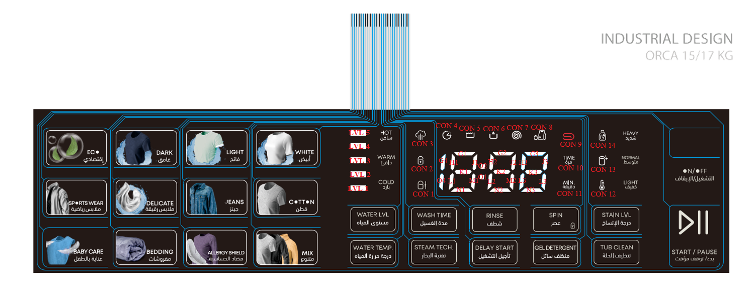
LED (in sticker) | LED Designator | QTY
BABY CARE عناية بالطفل | L1-1, L1-2, L1-3,L1-4,L1-5 | 5
SPORTS WEAR ملابس رياضية | L2-1, L2-2, L2-3,L2-4,L2-5 | 5
ECOإقتصادى | L3-1, L3-2, L3-3,L3-4,L3-5 | 5
BEDDING مفروشات | L4-1, L4-2, L4-3,L4-4,L4-5 | 5
DELICATE ملابس رقيقة | L5-1, L5-2, L5-3,L5-4,L5-5 | 5
DARK غامق | L6-1, L6-2, L6-3,L6-4,L6-5 | 5
ALLERGY مضاد الحساسية | L7-1, L7-2, L7-3,L7-4,L7-5 | 5
JEANS جينز | L8-1, L8-2, L8-3,L8-4,L8-5 | 5
LIGHT فاتح | L9-1, L9-2, L9-3,L9-4,L9-5 | 5
MIX متنوع | L10-1, L10-2, L10-3,L10-4,L10-5 | 5
COTTON قطن | L11-1, L11-2, L11-3,L11-4,L11-115 | 5
WHITE أبيض | L12-1, L12-2, L12-3,L12-4,L12-16 | 5
WATER TEMP. درجة حرارة المياه | L14-1, L14-2 | 2
WATER LVL مستوى المياه | L15-1, L15-2 | 2
STEAM TECH تقنية البخار | L16-1, L16-2 | 2
WASH TIME مدة الغسيل | L17-1, L17-2 | 2
DELAY START تأجيل التشغيل | L18-1, L18-2 | 2
RINSE شطف | L19-1, L19-2 | 2
GEL DETERGENT منظف سائل | L20-1, L20-2 | 2
SPIN عصر | L21-1, L21-2 | 2
TUB CLEAN تنظيف الحلة | L22-1, L22-2 | 2
STAIN LVL درجة الاتساخ | L23-1, L23-2 | 2
START / PAUSE بدء / توقف مؤقت | L13-1, L13-2, L13-3,L13-4,L13-5 | 5
ON/OFF التشغيل / الايقاف | L24-1, L24-2,l25-1, l25-2 | 4
LVL 1 | L26 | 1
LVL 2 | L27 | 1
LVL 3 | L28 | 1
LVL 4 | L29 | 1
LVL 5 | L30 | 1 | 7-SEG G4 | L41
COLD | L31 | 1 | 7-SEG O4 | L46
WARM | L32 | 1 | 7-SEG G1 | L42
HOT | L33 | 1 | 7-SEG J1 | L52
CON 1 | L34 | 1 | 7-SEG M1 | L67
CON 2 | L35 | 1 | 7-SEG N1 | L72
CON 3 | L36 | 1 | 7-SEG L1 | L62
CON 4 | L37 | 1 | 7-SEG H1 | L47
CON 5 | L38 | 1 | 7-SEG K1 | L57
CON 6 | L39 | 1 | 7-SEG O2 | L43
CON 7 | L40 | 1 | 7-SEG O1 | L48
CON 8 | L51 | 1 | 7-SEG G2 | L44
CON 9 | L56 | 1 | 7-SEG J2 | L54
CON 10 | L61 | 1 | 7-SEG M2 | L69
CON 11 | L66 | 1 | 7-SEG N2 | L74
CON 12 | L58 | 1 | 7-SEG L2 | L64
CON 13 | L53 | 1 | 7-SEG H2 | L49
CON 14 | L71 | 1 | 7-SEG K2 | L59
LIGHT | L73 | 1 | 7-SEG G3 | L45
NORMAL | L68 | 1 | 7-SEG J3 | L55
HEAVY | L63 | 1 | 7-SEG M3 | L70
7-SEG G4 | L41 | 1 | 7-SEG N3 | L75
7-SEG O4 | L46 | 1 | 7-SEG L3 | L65
7-SEG G1 | L42 | 1 | 7-SEG H3 | L50
7-SEG J1 | L52 | 1 | 7-SEG K3 | L60
7-SEG M1 | L67 | 1
7-SEG N1 | L72 | 1
7-SEG L1 | L62 | 1
7-SEG H1 | L47 | 1
7-SEG K1 | L57 | 1
7-SEG O2 | L43 | 1
7-SEG O1 | L48 | 1
7-SEG G2 | L44 | 1
7-SEG J2 | L54 | 1
7-SEG M2 | L69 | 1
7-SEG N2 | L74 | 1
7-SEG L2 | L64 | 1
7-SEG H2 | L49 | 1
7-SEG K2 | L59 | 1
7-SEG G3 | L45 | 1
7-SEG J3 | L55 | 1
7-SEG M3 | L70 | 1
7-SEG N3 | L75 | 1
7-SEG L3 | L65 | 1
7-SEG H3 | L50 | 1
7-SEG K3 | L60 | 1
 |  | 139

